상품제안서
키르히탁 3단 6k 카본 초경량 접이식우산 | 상품코드: S44607

 |  |  |  |  |  |  | 02-713-8555 | www.synergygift.co.kr
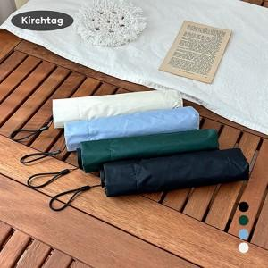 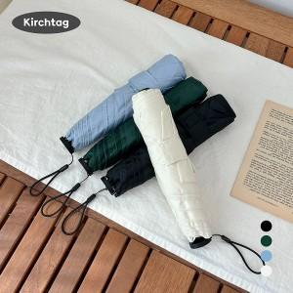 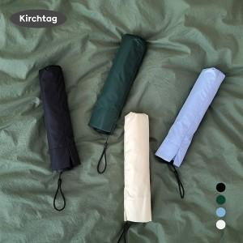

【상세/제작정보】

【인쇄/포장옵션】 | 실크, 원단인쇄 1도 / 포장불가능

【공급단가】 | 수량 | 30~ | 100~ | 300~ | 500~ | 1,000~
*VAT별도 | 단가 | 13,000원 | 12,300원 | 11,700원 | 11,400원 | 11,200원

【상품 URL】 | https://www.synergygift.co.kr:443/src/goods_detail.php?gdno=44607

